Sheet1
 |  |  | 实验分析报告

实验名称： | qPCR機器評価_Andata_Mq_RR165_191113-1.Json |  |  |  |  |  | 耗时：

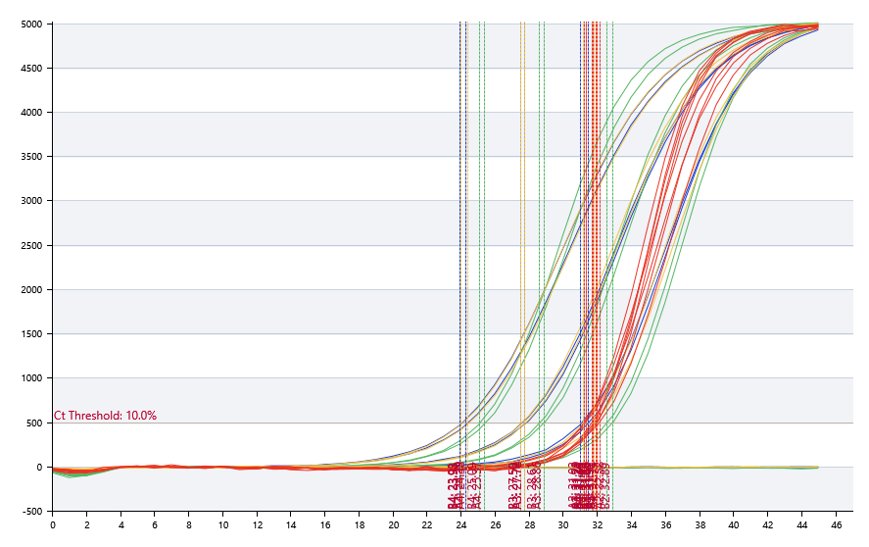

A | 1 | 2 | 3 | 4 | 5 | 6 | 7 | 8
FAM：ipaH | 阴性 | 31.03 | 27.74 | 24.29
HEX：VT1/2 | 阴性 | 32.58 | 28.86 | 25.37
ROX：invA | 阴性 | 31.2 | 27.72 | 24.38
Cy5：IC | 31.78 | 31.33 | 31.97 | 32.14

B | 1 | 2 | 3 | 4 | 5 | 6 | 7 | 8
FAM：ipaH | 阴性 | 31.45 | 27.5 | 23.93
HEX：VT1/2 | 阴性 | 32.89 | 28.61 | 25.09
ROX：invA | 阴性 | 31.82 | 27.5 | 23.98
Cy5：IC | 31.92 | 31.68 | 31.24 | 31.34

预变性温度 | 95
预变性时间 | 60
变性温度 | 95
变性时间 | 10
退火温度 | 60
退火时间 | 15
延伸温度 | 72
延伸时间 | 20
保持温度 | 50
保持时间 | 60
循环数 | 40

 |  |  |  |  |  | 日 期： | 11/12/19

 |  |  |  |  |  | 操 作 人：

